IFA-Umrechnungshilfe V0.4(beta)
Umrechnungshilfe für biomechanische Grenzwerte
Version 0.4 Beta |  |  |  |  |  | Ersatzfläche:(0.85) |  | 0.85 | [cm^2] | Messgerät | 150 | 75 | 40 | 25 | 10 | [N/mm] |  | 25 | Freie Eingabe [N/mm]
IFA-2022-11-11-JZ/MC |  |  | Detektions-schwelle: | 50 | [N] | Flächenpressung: |  | 0 | 1=ja | Auflage: SH70A | 130 | 130 | 130 | 130 | 130 | [N/mm] |  | 9999999
informativ |  |  |  |  |  | Faktor: |  | 1.2 |  | Ersatzsteifigkeit: | 69.6 | 47.6 | 30.6 | 21.0 | 9.3 | [N/mm] |  | 25.0
Hinweise auf Blatt: Legende&Dropdown&Erklärung
Körperbereich | Körperstelle | Kontaktgeometrie | c1 [N/mm] | c2 [N/mm] | d_t [mm] | F_t [N] | F_max [N] | d_c2 [mm] | E_max [mJ] |  | 150N/mm +7mm SH70A | 75N/mm +7mm SH70A | 40N/mm +7mm SH70A | 25N/mm +7mm SH70A | 10N/mm +7mm SH70A | Einheit | Anwendbar | Variante oben | Einheit | 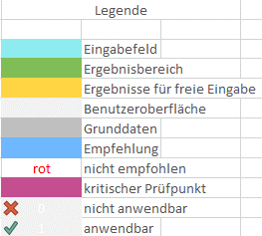
(C) Obere Extremitäten | (12) Deltamuskel | Stumpf | 2.9 | 10.8 | 8.7 | 25 | 130 | 9.7 | 866 |  |  |  |  | 175 | 120 | [N] | 1 | 190 | [N]
(C) Obere Extremitäten | (12) Deltamuskel | Kantig | 1.9 | 7.1 | 8.7 | 17 | 86 | 9.7 | 571 |  |  |  |  | 155 | 110 | [N/cm²] | 1 | 165 | [N/cm²]
(C) Obere Extremitäten | (13) Oberarmknochen | Stumpf | 7.6 | 23.7 | 3.9 | 30 | 160 | 5.5 | 580 |  |  |  | 180 | 150 | 110 | [N] | 1 | 165 | [N]
(C) Obere Extremitäten | (13) Oberarmknochen | Kantig | 5.3 | 16.7 | 3.9 | 21 | 113 | 5.5 | 409 |  |  |  | 170 | 145 | 105 | [N/cm²] | 1 | 155 | [N/cm²]
(C) Obere Extremitäten | (14) Speichenknochen | Stumpf | 15.2 | 27.2 | 3.1 | 47 | 190 | 5.3 | 696 |  |  |  | 200 | 170 | 120 | [N] | 1 | 185 | [N]
(C) Obere Extremitäten | (14) Speichenknochen | Kantig | 10.3 | 18.5 | 3.1 | 32 | 129 | 5.3 | 472 |  |  |  | 190 | 160 | 115 | [N/cm²] | 1 | 175 | [N/cm²]
(C) Obere Extremitäten | (15) Unterarmmuskel | Stumpf | 6.4 | 20.9 | 6.6 | 42 | 170 | 6.1 | 787 |  |  |  | 205 | 170 | 120 | [N] | 1 | 185 | [N]
(C) Obere Extremitäten | (15) Unterarmmuskel | Kantig | 4.9 | 16.0 | 6.6 | 32 | 130 | 6.1 | 604 |  |  |  | 205 | 170 | 125 | [N/cm²] | 1 | 185 | [N/cm²]
(C) Obere Extremitäten | (16) Ellenbogengrube | Stumpf | 5.2 | 18.0 | 8.6 | 45 | 150 | 5.8 | 764 |  |  |  |  | 160 | 115 | [N] | 1 | 175 | [N]
(C) Obere Extremitäten | (16) Ellenbogengrube | Kantig | 3.5 | 12.0 | 8.6 | 30 | 100 | 5.8 | 512 |  |  |  |  | 145 | 110 | [N/cm²] | 1 | 160 | [N/cm²]
(D) Hand & Finger | (17)/(18) Zeigefingerkuppe | Stumpf | 23.4 | 66.5 | 3.3 | 78 | 410 | 5.0 | 1348 |  | 430 | 355 | 285 |  |  | [N] | 1 | 260 | [N]
(D) Hand & Finger | (17)/(18) Zeigefingerkuppe | Kantig | 13.4 | 38.2 | 3.3 | 45 | 236 | 5.0 | 775 |  | 370 | 310 | 250 |  |  | [N/cm²] | 1 | 225 | [N/cm²]
(D) Hand & Finger | (19)/(20) Zeigefingergelenk | Stumpf | 39.1 | 89.2 | 2.2 | 88 | 400 | 3.5 | 952 |  | 360 | 300 | 245 |  |  | [N] | 1 | 220 | [N]
(D) Hand & Finger | (19)/(20) Zeigefingergelenk | Kantig | 17.4 | 39.6 | 2.2 | 39 | 178 | 3.5 | 423 |  | 270 | 225 | 185 |  |  | [N/cm²] | 1 | 170 | [N/cm²]
(D) Hand & Finger | (21) Daumenballen | Stumpf | 10.7 | 29.5 | 7.3 | 78 | 260 | 6.1 | 1328 |  |  | 345 | 275 | 230 |  | [N] | 1 | 250 | [N]
(D) Hand & Finger | (21) Daumenballen | Kantig | 6.8 | 18.7 | 7.3 | 50 | 165 | 6.1 | 843 |  |  | 300 | 245 | 205 |  | [N/cm²] | 1 | 220 | [N/cm²]
(D) Hand & Finger | (22)/(23) Handinnenfläche | Stumpf | 15.5 | 52.0 | 6.4 | 99 | 360 | 5.0 | 1468 |  |  | 365 | 295 |  |  | [N] | 1 | 270 | [N]
(D) Hand & Finger | (22)/(23) Handinnenfläche | Kantig | 10.0 | 33.6 | 6.4 | 64 | 233 | 5.0 | 950 |  |  | 335 | 270 |  |  | [N/cm²] | 1 | 245 | [N/cm²]
(D) Hand & Finger | (24)/(25) Handrücken | Stumpf | 28.2 | 48.0 | 2.5 | 69 | 250 | 3.8 | 687 |  |  | 250 | 205 | 170 |  | [N] | 1 | 185 | [N]
(D) Hand & Finger | (24)/(25) Handrücken | Kantig | 15.1 | 25.6 | 2.5 | 37 | 133 | 3.8 | 367 |  |  | 205 | 170 | 145 |  | [N/cm²] | 1 | 155 | [N/cm²]

Legende&Dropdown&Erklärung
Dropdownlisten |  |  |  |  | Legende |  | Erläuterungen |  | Versionshistorie
Abschaltschwelle | Flächenpressung | Ersatzfläche | Federsteifigkeit | Auflage
0 | 0 | 0.4 | 10 | 130 |  | Eingabefeld | Arbeitsweise energetische Umrechnung: Aus den Kennlinien der biomechanischen Korridore (vgl. IFA-Report 2-2022) wird durch Integration zwischen Detektionsschwelle und Maximum die zulässige Energie ermittelt. Unter Berücksichtigung der realen Messgeräte-Kennlinie wird ein optimiertet Ersatzwert berechnet, sodass das Messgerät dieselbe Energie aufnimmt. Der Ersatzwert kann für eine vereinfachte Überprüfung in der Praxis herangezogen werden, wenn die Steifigkeiten von Messgerät und biomechanischem Korridor nah beieinanderliegen. Bestimmung Spitzendruck bzw. Flächenpressung: Analog erfolgt das Vorgehen für den Druck, wobei hier zusätzlich ein Faktor berücksichtigt wird. Der Faktor wird aus der Ersatzfläche des F-Q10-Prüfkörpers bestimmt (mittlere Ersatzfläche F-Q10=~0,85cm²). Außerdem kann die Option „Flächenpressung“ verwendet werden, wodurch die Kraft gleichmäßig auf die Gesamtfläche (experimentell ermittelte Gesamtfläche F-Q10=~1,2cm²) verteilt wird. (Die hier verwendeten Ersatzflächen können von Filter- und Auflösungseigenschaften der verwendeten Messtechnik abhängen.) Achtung: Die Tabelle berechnet nur einen Vergleichswert. Wenn die Sicherheitsparameter an den Applikationen nicht richtig eingestellt sind, ist zu erwarten, dass der Sollwert nicht eingehalten werden kann und die Sicherheitsparameter entsprechend anzupassen sind. Um eine ausreichend sichere Applikation zu gewährleisten, ist zu empfehlen, immer mindestens zwei Messungen durchzuführen - mit je einer harten und einer weichen Messgerätekonfiguration! | 21_11_2021 | Alpha 0.1 | Entwurf erstellt | JZ
25 | 1 | 0.7 | 25 | 9999999 |  | Ergebnisbereich |  | 08_03_2022 | Beta 0.2 | Testung + Validierung erfolgt | MC
50 |  | 0.8 | 30 |  |  | Ergebnisse für freie Eingabe |  | 03_05_2022 | Beta 0.3 | Formale Anpassungen | JZ
75 |  | 0.85 | 35 |  |  | Benutzeroberfläche |  | 07_09_2022 | Beta 0.3b | Ergänzung Grafik | JZ
100 |  | 1 | 40 |  |  | Grunddaten |  | 11_11_2022 | Beta 0.4 | Leitfaden + Veröffentlichung | JZ, CH
 |  | 1.2 | 50 |  |  | Empfehlung
 |  |  | 60 |  | rot | nicht empfohlen |  | Bugreport bitte per E-Mail an jan.zimmermann[at]dguv.de
 |  |  | 75 |  |  | kritischer Prüfpunkt
 |  |  | 150 |  | 0 | nicht anwendbar
 |  |  | 500 |  | 1 | anwendbar
 |  |  |  |  | SH70A | Shore-A-Härte 70 (7mm)
 |  |  |  |  | c1 [N/mm] | Steigung bis Knickpunkt
 |  |  |  |  | c2 [N/mm] | Steigung ab Knickpunkt
 |  |  |  |  | d_t [mm] | Deformation Knickpunkt
 |  |  |  |  | F_t [N] | Kraft Knickpunkt
 |  |  |  |  | F_max [N] | Maximalkraft
 |  |  |  |  | d_c2 [mm] | Maximale Deformation
 |  |  |  |  | E_max [mJ] | Gesamtenergie

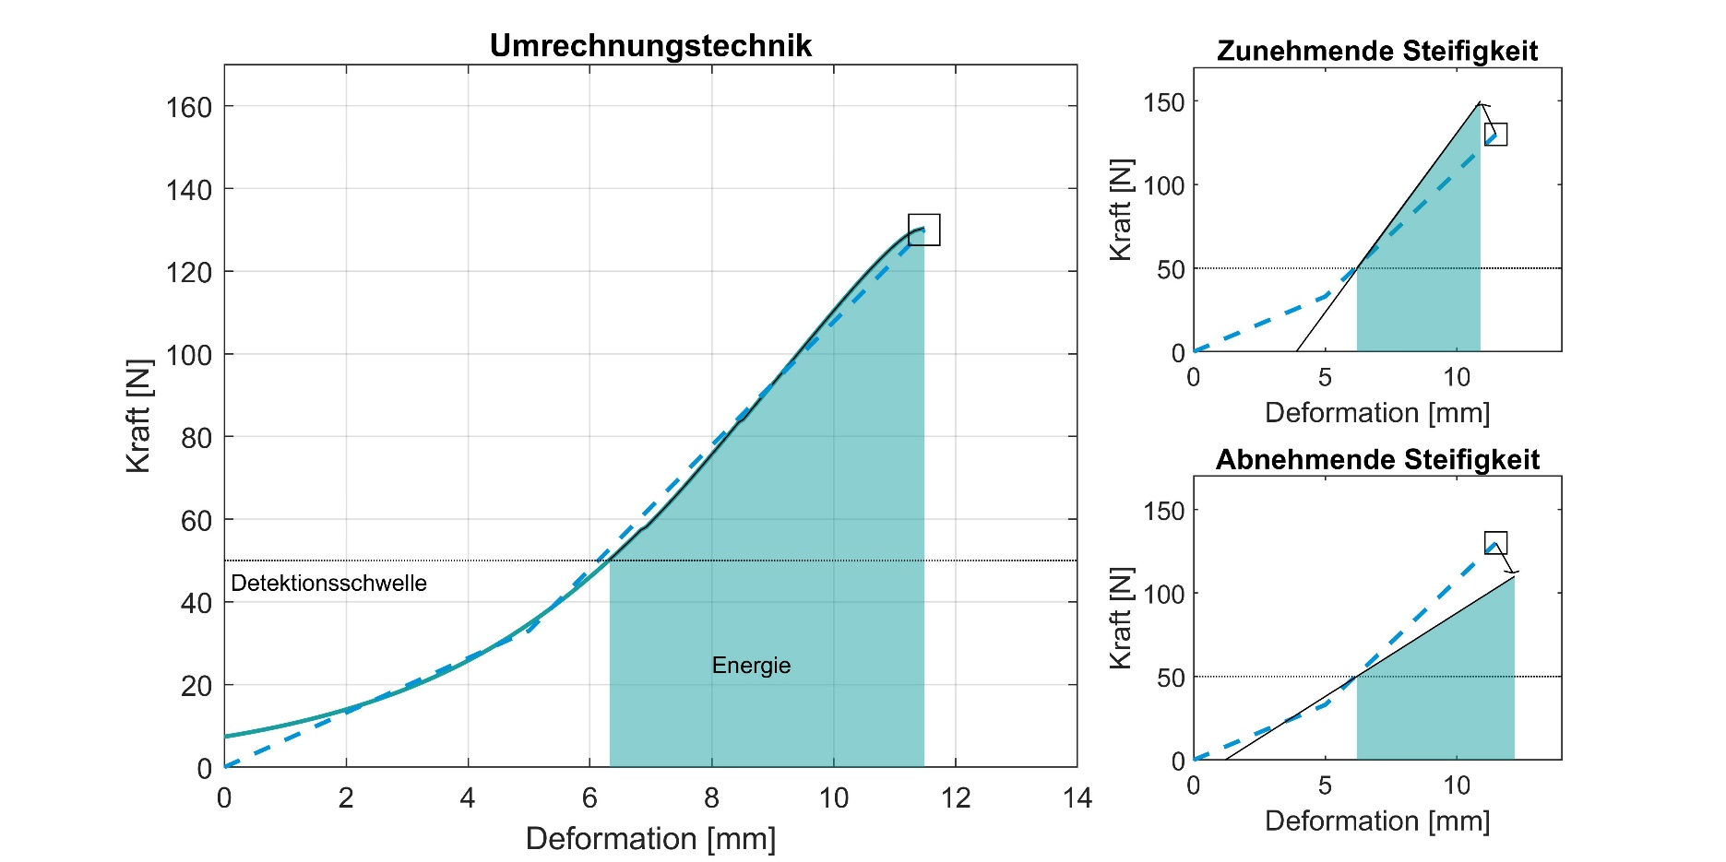

 |  |  |  |  |  |  | In der Abbildung (links) ist die Fläche zwischen Detektionsschwelle und Kraftmaxima verdeutlich, die mit hilfe des Biomechanischen Korridors bestimmt wurde. In der Abbildung (rechts) wird veranschaulicht, wie die Umrechnungstabelle bei zunehmender bzw. abnehmender Steifigkeit den Ersatwert, mit hilfe des ermittelten Energiebetrages, bestimmt. Literatur: Behrens, R., Zimmermann, J.: Bestimmung biomechanischer Korridore zur Bewertung von mechanischen Gefährdungen und Ableitung von Steifigkeitsparametern für zukünftige Messmittel, IFA Report 02/2022, Berlin, April 2022

